Basic package
Add entity framework: https://docs.microsoft.com/en-us/dotnet/architecture/modern-web-apps-azure/work-with-data-in-asp-net-core-apps

package console | description | Example | Link
dotnet add package Microsoft.EntityFrameworkCore.SqlServer | Để sử dụng EF Core với cơ sở dữ liệu SQL Server, hãy chạy lệnh dotnet CLI sau:
dotnet add package Microsoft.EntityFrameworkCore.InMemory | Để thêm hỗ trợ cho nguồn dữ liệu InMemory, để thử nghiệm:
dotnet add package Microsoft.EntityFrameworkCore.Tools |  | Entity Framework Core Tools for the NuGet Package Manager Console in Visual Studio. Enables these commonly used commands: Add-Migration Drop-Database Get-DbContext Get-Migration Remove-Migration Scaffold-DbContext Script-Migration Update-Database
Sử dụng DbContext
Configuring EF Core | services.AddDbContext<CatalogContext>(options => options.UseSqlServer (Configuration.GetConnectionString("DefaultConnection")))
To use the in-memory database: | services.AddDbContext<CatalogContext>(options => options.UseInMemoryDatabase());
Install-Package Microsoft.Extensions.Logging.Console | log
Declare your dependencies | public class Startup { public Startup(IHostingEnvironment env) { var builder = new ConfigurationBuilder() .SetBasePath(env.ContentRootPath) .AddJsonFile("appsettings.json", optional: false, reloadOnChange: true) .AddJsonFile($"appsettings.{env.EnvironmentName}.json", optional: true); } } |  |  | 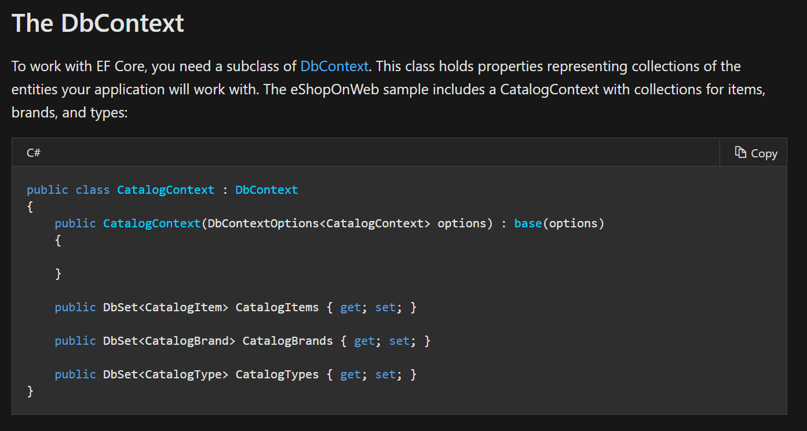
Configure One-to-Many Relationships in EF 6 | https://www.entityframeworktutorial.net/code-first/configure-one-to-many-relationship-in-code-first.aspx | Có 2 cách tạo mới quan hệ.
Swashbuckle.AspNetCore |  | test api
Microsoft.AspNetCore.Identity.EntityFrameworkCore | identity
Microsoft.AspNetCore.Diagnostics.EntityFrameworkCore | migration table identity | Tạo các table entity framework
Microsoft.AspNetCore.Authentication.Cookies
Microsoft.AspNetCore.Mvc.NewtonsoftJson | addcontroller(). | services.AddControllers().AddNewtonsoftJson();
https://docs.microsoft.com/en-us/aspnet/core/security/authentication/customize-identity-model?view=aspnetcore-3.1 | Custom table entity framework
If existing database | sử dụng cmd | Scaffold-DbContext "Server=DESKTOP-K7S5ARI\\HUNG_NGO;Database=QuanLyLuong;Trusted_Connection=True;" Microsoft.EntityFrameworkCore.SqlServer -OutputDir Models | https://www.entityframeworktutorial.net/efcore/create-model-for-existing-database-in-ef-core.aspx
Alachisoft.NCache.OpenSource.SDK | Open source nchae
Alachisoft.NCache.OpenSource.SessionServices | Distributed cache Ncache | Lưu database in cache tối ưu việc sử dụng database
HtmlSanitizer | Chống tân công thẻ tag <Script>

Relationship
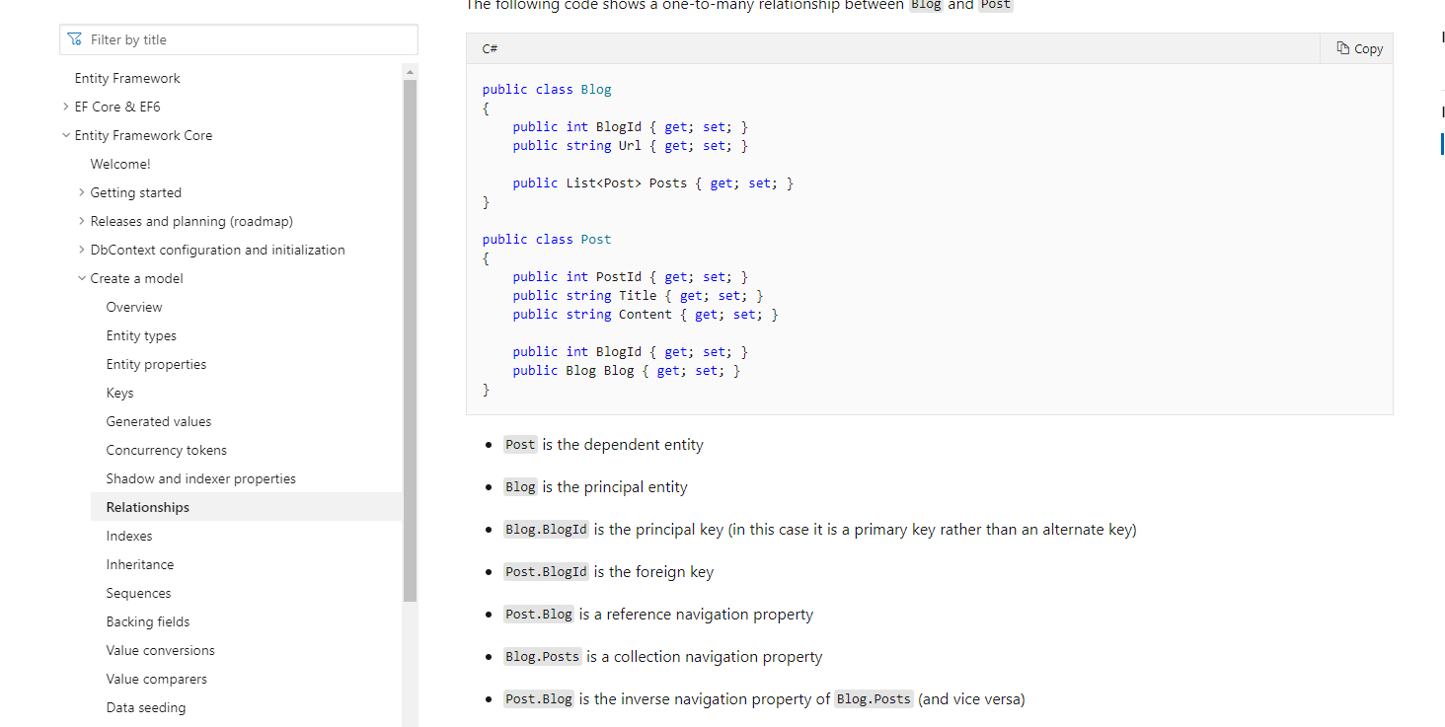
https://www.learnentityframeworkcore.com/configuration/fluent-api/ondelete-method
https://docs.microsoft.com/en-us/ef/core/modeling/relationships?tabs=fluent-api%2Cfluent-api-simple-key%2Csimple-key
Rule relation ship in entity framework

